ملخص العطاء العام
ملخص العطاء العام للمناقصة العامه الخاصة بشراء وتوريد مواد حقائب المأوى الطارئ لمشاريع منظمة ديم للتنمية في محافظة تعز - مديريات الشمايتين والمعافر
مكتب الصادق للعمارة والهندسة
ملخص العطاء العام : -
LOT # | LOTs Description |  | بيان أسماء الحقائب | السعر للحقيبة الواحدة | اجمالي كميات الحقائب | المبلغ (رقما) دولار Total No. USD | المبلغ ( كتابتا ) $ Total Writing USD
Lot B.1.1 | Energy Kits (Cooking) |  | حقائب الطاقة طهي | $0.00 | 428 | $0.00
Lot B.1.2 | Energy Kits (Solar Lighting) |  | حقائب الطاقة انارة شمسية | $0.00 | 377 | $0.00
Lot B2 | Non-Food Item Kits NFIs |  | حقائب مواد الماوى الغير غذائية | $0.00 | 1060 | $0.00
Lot B3 | Shelter Repair Kits |  | حقائب صيانة الماوى الطارى | $0.00 | 399 | $0.00
Lot B4 | Emergency Shelter Kits |  | حقائب تركيب الماوى الطارى | $0.00 | 242 | $0.00
الإجمالي Total |  |  |  |  | 2506 | $0.00
الإجمالي الكلي كتابتا مبلغ وقدره: يكتب في المربع الاسفل The grand total, written in .......................................................................................................................................................................................................
أقر أنا الموقع أدناه مقدم العطاء بأني قمت قبل وضع الأسعار بالآتي: - 1) دراسة جميع مستندات العقد ( شروط تقديم العطاء - صيغة العطاء – الشروط العامة للتعاقد – المواصفات والكميات للمشروع ) 2) دراسة احتياجات المشروع من المواد المختلفة وطريقة الحصول عليها والأسعار السائدة والمختلفة خلال فترة التنفيذ . 3) يتم تسعير جدول الكميات على أساس أن العقد مقطوعية ( وهذا يعني أنة سيتم محاسبة المقاول بأجمالي قيمة عرضة المقدم بأعلاه وأن اسعار اصناف الحقائب شاملة اي تكاليف اخرى
The undersigned bidder, acknowledge that I have done the following before setting the prices: - 1) Studied all contract documents (Instructions to Bidders – Bid Form – General Terms and Conditions of Contract – Project Specifications and Bill of Quantities). 2) Reviewed the project requirements for the various materials, the methods of procurement, and the prevailing and fluctuating prices during the implementation period. 3) Priced the Bill of Quantities on the basis of a lump-sum contract (meaning that the contractor will be paid the total value of the submitted offer above, and that the prices of the shelter kits’ items are inclusive of any other costs)

 |  | مقدم العرض \ Supplier :

الاسم / Name : |  |  |  |  |  |  | التوقيع / Signature :

الختم / Stamp : |  |  |  |  |  |  | رقم التلفون / Phone Num:

التاريخ / Date : |  |  |  |  |  |  | الايميل / Email:

Lot.B1.1 Energy kits-Cooking
المناقصة العامة الخاصة بشراء وتوريد مواد حقائب المأوى الطارئ لمشاريع منظمة ديم للتنمية في محافظة تعز - مديريات الشمايتين والمعافر
Purchase of energy kits. شراء وتوريد حقائب الطاقة الى محافظة تعز
Non Food Items (Energy Items) Cooking Kits |  | المواصفات عربي لكل حقيبة طاقة | Unit الوحده | Qty الكمية للحقيبة الواحدة | Unit cost (US$) قيمة الوحدة للحقيبة الواحدة | Amount ( US$) الإجمالي للحقيبة الواحدة | الصور
Stove |  | أدوات طهي
Gas Cooking Stove | Gas Cooking Stove - Locally Made with two fire burners. * Recommended in urban areas and for IDPs living in rented houses. | موقد غاز للطهي (شولة) موقد غاز للطهي - محلي الصنع مع موقدين ناريين, او ثلاثة جودة ممتازة ( العودي او مايماثله) * موصى به في المناطق الحضرية وللنازحين الذين يعيشون في منازل مستأجرة. * مفضل في المناطق الحضرية في محاور مختلفة وفي مواقع النازحين. | PCS | 1 |  | $- | 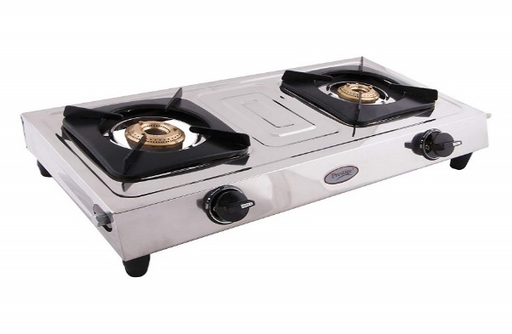
Gas Slender | New Gas Slender - certified for safety in addition to the other needed regulator, pipes, clips needed for connection with the stove * Recommended in urban areas and for IDPs living in rented houses. | اسطوانة غاز: اسطوانة غاز جديد (مع التعبئة 20 لتر) معتمده وامنة للإستخدام بالإضافة إلى المنظم والأنابيب والمشابك والربلات اللازمة للتوصيل بالشوله * موصى به في المناطق الحضرية وللنازحين الذين يعيشون في منازل مستأجرة. | Set | 1 |  | $- | 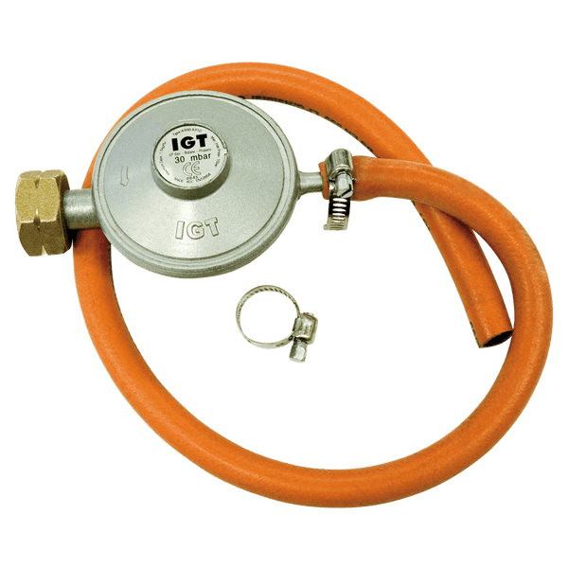 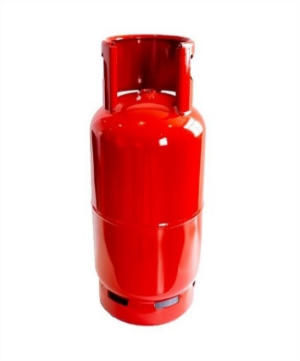
الإجمالي |  |  |  |  |  | $-
ملاحظات: • المناقصة شاملة التوريد الى محافظة تعز • على المقاول المتقدم للعطاء احضار عينات لكل المواد المذكورة في جدول الكميات لفحصها. • المورد الفائز بالمناقصة يشترط عليه طباعه ملصق (شعار المانح وشعار منظمة ديم ) على جميع القطع المورده ملصق ١٥*١٠ سم للقطع الصغيره و ٣٠*٢١ سم للقطع الكبيرة ملصق حراري شفاف بحسب النموذج (بحيث يتم عمل الملصق فوق القطع الكبيرة والمواد الصغيرة المجمعه في الكراتين)
اجمالي عدد الحقائب المطلوبة من اللوت |  | السعر للحقيبة الواحدة |  |  | الإجمالي لعدد الحقائب بالكامل
428 |  | $- |  |  | $-

Lot.B1.2 Energy kits-Lighting
المناقصة العامة الخاصة بشراء وتوريد مواد حقائب المأوى الطارئ لمشاريع منظمة ديم للتنمية في محافظة تعز - مديريات الشمايتين والمعافر
Purchase of energy kits. شراء وتوريد حقائب الطاقة الى محافظة تعز
Non Food Items (Energy Items) |  | المواصفات عربي لكل حقيبة طاقة | Unit الوحده | Qty الكمية للحقيبة الواحدة | Unit cost (US$) قيمة الوحدة للحقيبة الواحدة | Amount ( US$) الإجمالي للحقيبة الواحدة | الصور
Solar Equepment |  | أدوات اضاءة
Solar System | • Solar Panel 50 W • Battery 30 Ah • Controller 10 A • 4 Led Weird Lamps with Switches. • 5 m Wires • Preferrd for (Sana'a - Ibb - Saa'da - Taiz -Aden-Mukha) | منظومة طاقة شمسية منزلية صغيرة لوح شمسي: بقدرة 50 واط البطارية: بسعة 30 أمبير/ساعة منظم شحن: بقدرة 10 أمبير اللمبات: 4 لمبات LED سلكية مزوّدة بمفاتيح تشغيل الأسلاك: بطول 5 أمتار - يجب ان تكون جميع مكونات الطاقة الشمسية ذات جودة وعلامة تجارية معروفة مع ضمان استخدام لا يقل عن 6 اشهر - لا يجب ان تتجاوز فترة تصنيع بطاريات الطاقة الشمسية سنة واحده كأقصى حد | Set | 1 |  | $- | 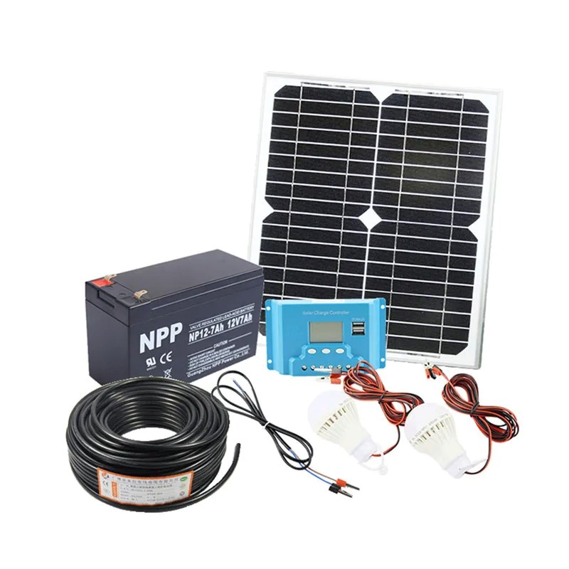
الإجمالي |  |  |  |  |  | $-
ملاحظات: • المناقصة شاملة التوريد الى محافظة تعز • على المقاول المتقدم للعطاء احضار عينات لكل المواد المذكورة في جدول الكميات لفحصها. • المورد الفائز بالمناقصة يشترط عليه طباعه ملصق (شعار المانح وشعار منظمة ديم ) على جميع القطع المورده ملصق ١٥*١٠ سم للقطع الصغيره و ٣٠*٢١ سم للقطع الكبيرة ملصق حراري شفاف بحسب النموذج (بحيث يتم عمل الملصق فوق القطع الكبيرة والمواد الصغيرة المجمعه في الكراتين)
اجمالي عدد الحقائب المطلوبة من اللوت |  | السعر للحقيبة الواحدة |  |  | الإجمالي لعدد الحقائب بالكامل
377 |  | $- |  |  | $-

Lot.B2 Emergency Standard Kit
المناقصة العامة الخاصة بشراء وتوريد مواد حقائب المأوى الطارئ لمشاريع منظمة ديم للتنمية في محافظة تعز - مديريات الشمايتين والمعافر
 | Purchase Non-Food Item Kits (Emergency Standard Kit) شراء وتوريد حقائب المواد الغير غذائية الى محافظة تعز
Non Food Items (Emergency Standard Kit) |  | المواصفات عربي لكل حقيبة | Unit الوحده | Qty الكمية للحقيبة الواحدة | Unit cost (US$) قيمة الوحدة للحقيبة الواحدة | Amount ( US$) الإجمالي للحقيبة الواحدة | الصور
Bedding
Blanket | • Description: Medium thermal blankets • Dimentions: 1.5 x 2 m • Compositions: polyester 100% • Weight: 1.5-2 kG • Distribution according to distribution protocol | بطانية • الوصف: بطانيات حرارية متوسطة • الأبعاد: 1.5 × 2 متر • التركيبات: بوليستر 100% • الوزن: 1.5-2 كيلو جرام | PCS | 7 |  | $-
Mattress | • Description: Mattresses • Dimensions: 1.8*0.8 m • Thickness 10cm • Material: Normal Sponge - excellent type • Weight: 2.4 KG +/- 10% • Distribution according to distribution protocol | مرتبة (فرش) • الوصف: مراتب • الأبعاد: 1.8*0.8 متر • السُمك 10 سم • الخامة: إسفنج عادي - نوع ممتاز • الوزن: 2.4 كيلو جرام +/- 10% | PCS | 7 |  | $- | 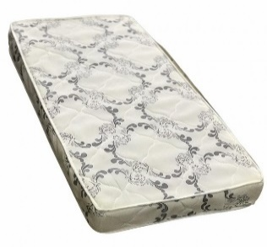
Kitchen
Cooking pot | • Description: Cooking pot with lid and handles • Size: 7 liters (no specific diameter and depth) • Material: Aluminum • Weight: Weight for pot without lid 900 gm +/- 5% • Handles: 2 stainless steel handles, attached with leakage-proof rivets, or welded • Quality: Good Quality | وعاء طهي • الوصف: وعاء طهي بغطاء ومقابض • الحجم: 7 لتر (بدون قطر وعمق محددين) • الخامة: ألمنيوم • الوزن: وزن الوعاء بدون غطاء 900 جرام +/- 5% • المقابض: مقبضان من الفولاذ المقاوم للصدأ، مثبتان بمسامير مانعة للتسرب، أو ملحومان • الجودة: جودة جيدة" | PCS | 1 |  | $- | 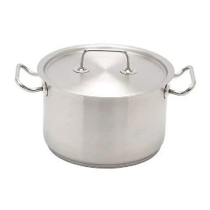
 | • Description: Pressure Cooking • Size: 7 liters • Material: Aluminum • Handles: 2 stainless steel or heat resistant plastic handles • Quality: Good Quality | ضغاط طهي • الحجم: 7 لترات • الخامة: ألمنيوم • المقابض: مقبضان من الفولاذ المقاوم للصدأ أو البلاستيك المقاوم للحرارة • الجودة: جودة جيدة" | PCS | 1 |  | $- | 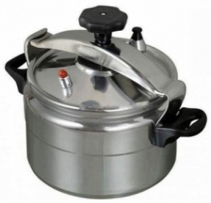
Plates | • Description: Metal Plates • Size: from 23 cm to 25 cm • Material: Stainless Steel • Quality: Good Quality | الأطباق • الوصف: أطباق معدنية • المقاس: من 23 سم إلى 25 سم • الخامة: الفولاذ المقاوم للصدأ • الجودة: جودة جيدة" | PCS | 5 |  | $- | 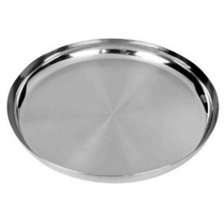
Cups | • Description: Cups • Size: 250 mL minimum • Material: Stainless Steel • Quality: Good Quality | أكواب • الوصف: أكواب • المقاس: 250 مل كحد أدنى • الخامة: الفولاذ المقاوم للصدأ • الجودة: جودة جيدة" | PCS | 2 |  | $-
Soup Bowl | • Description: Soup bowl • Size: 250 mL minimum • Material: Plastic or Steel - Hard to break • Quality: Good Quality | وعاء حساء • الوصف: وعاء حساء • المقاس: 250 مل كحد أدنى • الخامة: بلاستيك أو فولاذ - يصعب كسره • الجودة: جودة جيدة" | PCS | 3 |  | $- | 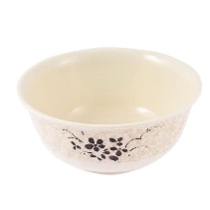
Table Spoons | • Description: Table Spoons • Material: Stainless Steel • Quality: Good Quality | ملاعق مائدة • الوصف: ملاعق مائدة • الخامة: الفولاذ المقاوم للصدأ • الجودة: جودة جيدة" | PCS | 5 |  | $-
Kitchen knife | • Description: Kitchen knife • Size: Thickness of blade base min 1.5mm, measured at the blade middle - Length of blade 15cm • Material: Stainless steel blade • Quality: Good Quality | سكين مطبخ • الوصف: سكين مطبخ • المقاس: سمك قاعدة الشفرة 1.5 مم كحد أدنى، يقاس عند منتصف الشفرة - طول الشفرة 15 سم • الخامة: شفرة من الفولاذ المقاوم للصدأ • الجودة: جودة جيدة" | PCS | 1 |  | $- | 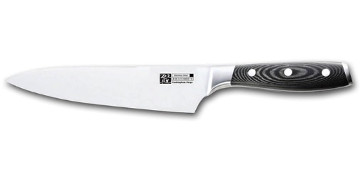
Serving spoon | • Description: Serving spoon • Material: Stainless Steel • Quality: Good Quality | ملعقة تقديم • الوصف: ملعقة تقديم • الخامة: الفولاذ المقاوم للصدأ • الجودة: جودة جيدة" | PCS | 1 |  | $- | 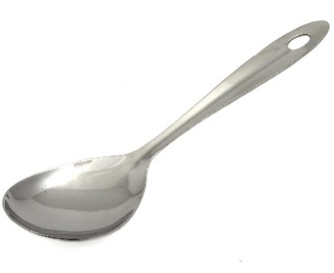
Tea Kettle | • Description: Tea Kettle • Size: 1 liter • Material: Alumanium • Quality: Good Quality | غلاية شاي • الوصف: غلاية شاي • الحجم: 1 لتر • الخامة: ألمنيوم • الجودة: جودة جيدة" | PCS | 1 |  | $- | 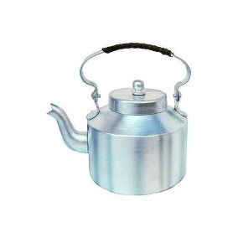
Dough Bowl | • Description: Dough Bowl with lid • Size: 14 liter • Material: Plastic - Hard to break • Quality: Good Quality | وعاء عجين • الوصف: وعاء عجين بغطاء • الحجم: 14 لتر • الخامة: بلاستيك - يصعب كسره • الجودة: جودة جيدة" | PCS | 1 |  | $- | 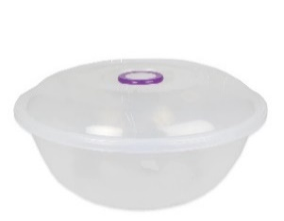
Packaging | 1 strong carton box for all kitchens set items to be stored with list of kitchen set contents in Arabic and English. | كرتون للتعبئة: علبة كرتون قوية لتخزين جميع أدوات المطبخ مع قائمة بمحتويات أدوات المطبخ باللغتين العربية والإنجليزية. ملاحظة : وضع لاصق على الكرتون يتضمن أسماء للاصناف التي سيتم وضعها داخل الكرتون بشكل واضح | PCS | 1 |  | $- | 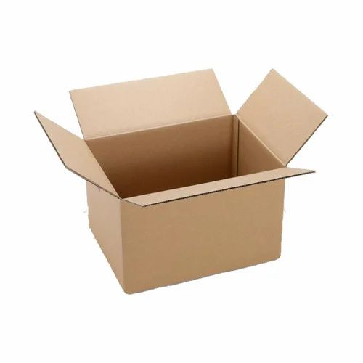
Other House Materials |  | مواد منزلية أخرى
Bucket | • Description: Bucket with lid and strong plastic handle to carry the bucket • Capacity: 17 liters • Weight: 800 gms • Material: Plastic - Has flexibility and hard to break • Quality: Good Quality | دلو • الوصف: دلو بغطاء ومقبض بلاستيكي قوي لحمل الدلو • السعة: 17 لتر • الوزن: 800 جرام • الخامة: بلاستيك - مرن ويصعب كسره • الجودة: جودة جيدة" | PCS | 2 |  | $- | 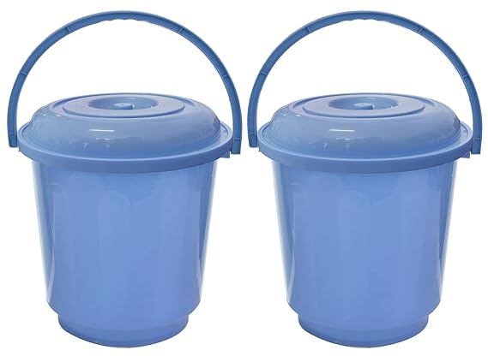
Sleeping Mats | • Description:Sleeping Mats • Dimensions: 1.8*1.8 m • Composition: 100% synthetic yarns in a tightly wove • Quality: Good Quality | حصائر النوم • الوصف: حصائر النوم • الأبعاد: 1.8*1.8 متر • التركيب: خيوط صناعية 100% منسوجة بإحكام | PCS | 2 |  | $- | 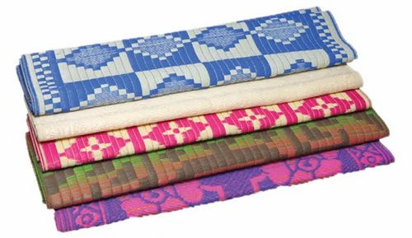
اجمالي سعر الحقيبة الواحدة |  |  |  |  |  | $-
ملاحظات: • المناقصة شاملة التوريد الى محافظة تعز • على المقاول المتقدم للعطاء احضار عينات لكل المواد المذكورة في جدول الكميات لفحصها. • المورد الفائز بالمناقصة يشترط عليه طباعه ملصق (شعار المانح وشعار منظمة ديم ) على جميع القطع المورده ملصق ١٥*١٠ سم للقطع الصغيره و ٣٠*٢١ سم للقطع الكبيرة ملصق حراري شفاف بحسب النموذج (بحيث يتم عمل الملصق فوق القطع الكبيرة والمواد الصغيرة المجمعه في الكراتين) •وضع لاصق على الكرتون يتضمن أسماء للاصناف التي سيتم وضعها داخل الكرتون بشكل واضح
اجمالي عدد الحقائب المطلوبة من اللوت |  | السعر للحقيبة الواحدة |  |  | الإجمالي لعدد الحقائب بالكامل
1060 |  | $- |  |  | $-

Lot.B3 Shelter Repair Kits
المناقصة العامة الخاصة بشراء وتوريد مواد حقائب المأوى الطارئ لمشاريع منظمة ديم للتنمية في محافظة تعز - مديريات الشمايتين والمعافر
Purchase Shelter Repair Kits شراء وتوريد حقيبة صيانة مأوى الى محافظة تعز
No | Destription | المواصفات عربي لكل حقيبة | Unit الوحده | Qty الكمية للحقيبة الواحدة | Unit cost (US$) قيمة الوحدة للحقيبة الواحدة | Amount ( US$) الإجمالي للحقيبة الواحدة | الصور
 | Materials only
1 | Plastic Sheet: Dimensions: 4x6 yard (3.5x5.35m) Weight: approx. (3.5 - 4.5) kg Manufacturing: made of woven high-density black polyethylene fibers, with reinforced rims by heat sealing on all sides. Quality: good quality | طرابيل بلاستيكية: الأبعاد: 4×6 ياردة (3.5×5.35 متر) الوزن: تقريبًا (3.5 - 4.5) كجم التصنيع: مصنوع من ألياف البولي إيثيلين السوداء المنسوجة عالية الكثافة، مع حواف معززة بالعزل الحراري على جميع الجوانب. الجودة: جودة جيدة" | No. | 3.00 |  | -
2 | Nails: Steel galvanized round wire common nail (6D). Length:2 Inch (50mm), Diameter: 3 mm, Box weight:1.0kg. Quality: good quality | المسامير: مسمار مشترك من سلك دائري مجلفن من الفولاذ (6D). الطول: 2 بوصة (50 مم)، القطر: 3 مم، وزن الصندوق: 1.0 كجم. الجودة: جودة جيدة" | Box | 1.00 |  | -
3 | Nylon Rope Length: 30m length Margin of tolerance: Length: 30m (± 0.5 m). Thickness: 7 mm (± 0.3 mm) Type: Nylon | حبل النايلون: الطول 30 م هامش التسامح: الطول: 30 م (± 0.5 م). السمك: 7 مم (± 0.3 مم) النوع: نايلون " | Roll | 1.00 |  | - | 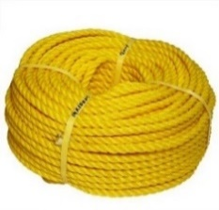
4 | Sand bags Type: Woven Polypropylene Sandbags with Attached Tie-String, Size: 60x30cm Weight: 133 lbs./thousand Pcs (+/- 5% weight is acceptable). HIGH UVI: Recommended protect contents from UV rays up to 1,600 hours without disintegrating and make excellent sand-filled flood barriers. | أكياس الرمل النوع: أكياس رمل منسوجة من البولي بروبلين مع سلك ربط متصل، المقاس: 60x30 سم الوزن: 133 رطلاً/ألف قطعة (+/- 5% من الوزن مقبول). حماية عالية من الأشعة فوق البنفسجية: يوصى بحماية المحتويات من الأشعة فوق البنفسجية لمدة تصل إلى 1600 ساعة دون تفكك وتشكل حواجز ممتازة للفيضانات مملوءة بالرمل." | No. | 20.00 |  | -
8 | Utility knife: Size: 100x18x0.5 mm (±0.06 mm in thickness) Type: steel series. Handle: plastic. | سكين متعدد الأغراض: الحجم: 100x18x0.5 مم (±0.06 مم سمكًا) النوع: سلسلة فولاذية. المقبض: بلاستيك." | Pcs | 1.00 |  | -
9 | Shovel: Type: Wooden stick with metal handle Head width: 300mm (± 30 mm) Head Length: 330mm (± 30 mm) Length: 1000 mm (± 100 mm) Brand: Good Quality | المجرفة: النوع: عصا خشبية بمقبض معدني عرض الرأس: 300 مم (± 30 مم) طول الرأس: 330 مم (± 30 مم) الطول: 1000 مم (± 100 مم) العلامة التجارية: جودة جيدة" | Pcs | 1.00 |  | -
10 | Wooden Pole: 75mm x 75mm x3000mm length, Margin of tolerance: section size: 75mm x75mm (± 5mm) length: 3000 mm (± 30 mm) Colour: white or brown. Quality: hard quality, heartwood Moisture Level: dry as much as possible with moisture level (if any) must be between 9% to 15%. Shake, Cracks, free of crack as much as possible. (40% max allowed in the bundle) | عمود خشبي: 75 مم × 75 مم × 3000 مم طول، هامش التسامح: حجم المقطع: 75 مم × 75 مم (± 5 مم) الطول: 3000 مم (± 30 مم) اللون: أبيض أو بني. الجودة: جودة صلبة، خشب القلب مستوى الرطوبة: جاف قدر الإمكان مع مستوى الرطوبة (إن وجد) يجب أن يكون بين 9% إلى 15% خالٍ من الشقوق قدر الإمكان. (يُسمح بحد أقصى 40% في الحزمة)" | No. | 5.00 |  | - | 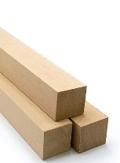
11 | Wooden Plate: 100mm width x 22mm thickness x 3000mm length. Margin tolerance: Width: 100 mm (±4 mm) Thickness: 22 mm (±2 mm) Length: 3000mm (± 30mm) Colour: white or brown. Quality: hard quality Moisture Level: dry as much as possible with moisture level (if any) must be between 9% to 15%. Shake, Cracks, free of cracks as much as possible (4% max allowed in the bundle) | لوح الخشبي: 100 مم عرض × 22 مم سمك × الطول 3000 مم. تسامح الهامش: العرض: 100 مم (±4 مم) السمك: 22 مم (±2 مم) الطول: 3000 مم (± 30 مم) اللون: أبيض أو بني. الجودة: جودة صلبة مستوى الرطوبة: جفف قدر الإمكان مع مستوى الرطوبة (إن وجد) يجب أن يكون بين 9% إلى 15%. رج العبوة جيدًا، وخالي من الشقوق قدر الإمكان (يُسمح بحد أقصى 4% في العبوة)" | No. | 5.00 |  | - | 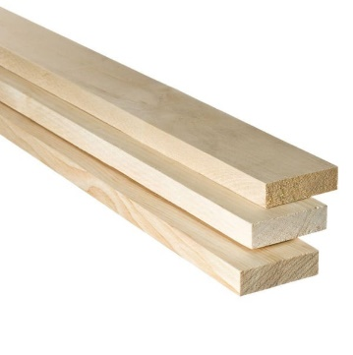
 | اجمالي سعر الاصناف للحقيبة الواحدة |  |  |  |  | $-
ملاحظات: • المناقصة شاملة التوريد الى محافظة تعز • على المقاول المتقدم للعطاء احضار عينات لكل المواد المذكورة في جدول الكميات لفحصها. • المورد الفائز بالمناقصة يشترط عليه طباعه ملصق (شعار المانح وشعار منظمة ديم ) على جميع القطع المورده ملصق ١٥*١٠ سم للقطع الصغيره و ٣٠*٢١ سم للقطع الكبيرة ملصق حراري شفاف بحسب النموذج (بحيث يتم عمل الملصق فوق القطع الكبيرة والمواد الصغيرة المجمعه في الكراتين)
اجمالي عدد الحقائب المطلوبة من اللوت |  | السعر للحقيبة الواحدة |  |  | الإجمالي لعدد الحقائب بالكامل
 | 399 | $- |  |  | $-

Lot.B4 emergency shelter kits
المناقصة العامة الخاصة بشراء وتوريد مواد حقائب المأوى الطارئ لمشاريع منظمة ديم للتنمية في محافظة تعز - مديريات الشمايتين والمعافر
 | Purchase of Enhanced Emergency Shelter Kits شراء وتوريد وتركيب المأوى الطارئ في محافظة تعز
 | INCLINED ROOF EMERGENCY SHELTER - MODEL 1 (5mx3m ) | مأوى طارى بسقف مائل - نموذج ١ ٥ أمتار × ٣ أمتار
No | Description | بيان الأصناف بالعربي | Unit | Qty الكمية للحقيبة الواحدة | Unit cost (US$) قيمة الوحدة للحقيبة الواحدة | Amount ( US$) الإجمالي للحقيبة الواحدة | الصور
A | Wall
a1 | Post - Wooden Pole: 75mm x 75mm x3000mm length, Margin of tolerance: section size: 75mm x75mm (± 5mm) length: 3000 mm (± 30 mm) Colour: white or brown. Quality: hard quality, heartwood Moisture Level: dry as much as possible with moisture level (if any) must be between 9% to 15%. Shake, Cracks, free of crack as much as possible. (40% max allowed in the bundle) | المرابيع الخشبية مقاس7.5*7.5سم طول 3 متر: سماحية الابعاد: حجم المقطع: 7.5 سم × 7.5 سم, 3 متر الطول: 3 متر (± 30 مم) اللون: أبيض أو بني, الجودة: نوعية صلبة ممتازه نسبة الرطوبة والشقوق: جاف قدر الإمكان مع مستوى رطوبة (إن وجد) يجب أن يكون بين 9% إلى 15%.خالٍ من الشقوق قدر الإمكان. (يُسمح بحد أقصى 40% في الحزمة) | No. | 8.00 |  | $- |  | 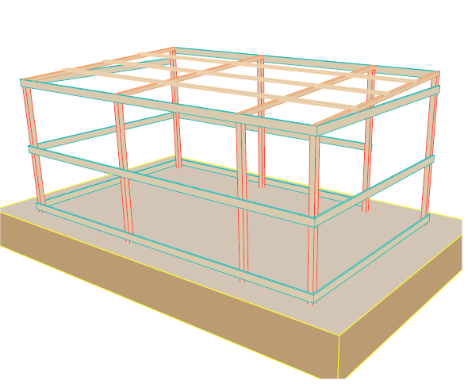
a2 | Girt Beam - Wooden Plate: 100mm width x 22mm depth x 4000mm length, Margin of tolerance: Width: 100 mm (±4 mm) Thickness: 22 mm (±2 mm) Length: 4000mm (± 40mm) Colour: white or brown. Quality: hard quality Moisture Level: dry as much as possible with moisture level (if any) must be between 9% to 15%. Shake, Cracks, free of cracks as much as possible. (4% max allowed in the bundle) | الالواح الخشبية مقاس 10*2.2 سم طول 4 متر: سماحية الابعاد: العرض: 10 سم (±4 مم), السماكة: 2.2 سم (±2 مم), الطول: 4 متر (± 40 مم) اللون: أبيض أو بني. الجودة: نوعية صلبة ممتازه نسبة الرطوبة والشقوق: جاف قدر الإمكان مع مستوى رطوبة (إن وجد) يجب أن يكون بين 9% إلى 15%.خالٍ من الشقوق قدر الإمكان. (يُسمح بحد أقصى 4% في الحزمة) | No. | 7.00 |  | $- |  | 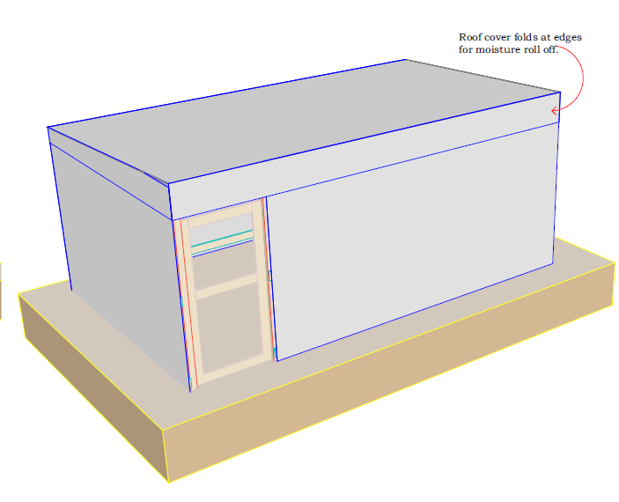
a3 | Girt Beam - Wooden Plate: 100mm width x 22mm thickness x 3000mm length. Margin tolerance: Width: 100 mm (±4 mm) Thickness: 22 mm (±2 mm) Length: 3000mm (± 30mm) Colour: white or brown. Quality: hard quality Moisture Level: dry as much as possible with moisture level (if any) must be between 9% to 15%. Shake, Cracks, free of cracks as much as possible (4% max allowed in the bundle) | الالواح الخشبية مقاس 10*2.2 سم طول 3 متر: سماحية الابعاد: العرض: 10 سم (±4 مم), السماكة: 2.2 سم (±2 مم), الطول: 3 متر (± 30 مم) اللون: أبيض أو بني., الجودة: نوعية صلبة ممتازه نسبة الرطوبة والشقوق: جاف قدر الإمكان مع مستوى رطوبة (إن وجد) يجب أن يكون بين 9% إلى 15%.خالٍ من الشقوق قدر الإمكان. (يُسمح بحد أقصى 4% في الحزمة) | No. | 6.00 |  | $-
a4 | Thermal Insulation Foam: Roll 20m length x1.0m width x15mm thickness. Margin of tolerance: Width: 1000 mm (±10 mm) Thickness: 15 mm (±1 mm) Length: 20m (± 5cm) Colour: Plumbic or Silver. Quality: good quality | العازل الحراري مقاس 20'طول *1 متر عرض * سماكة 15 مم: سماحية الابعاد: العرض: 1 متر (±10 مم), السماكة: 15 مم (±1 مم), الطول: 20 متر (± 5 سم) اللون: رصاصي او فضي., الجودة: نوعية جيده | Roll | 1.50 |  | $- | 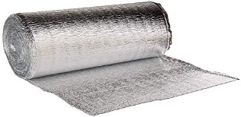
a5 | Plastic Sheet(4no. Walls + 1No.floor): Dimensions: 4x6 yard (3.5x5.35m) Weight: approx. (3.5 - 4.5) kg Manufacturing: made of woven high-density black polyethylene fibers, with reinforced rims by heat sealing on all sides. Quality: good quality | الطرابيل البلاستك: الأبعاد: 4×6 ياردة (3.5×5.35 متر), الوزن: تقريبًا (3.5 - 4.5) كجم التصنيع: مصنوع من ألياف البولي إيثيلين السوداء عالية الكثافة المنسوجة، مع حواف معززة بالعزل الحراري على جميع الجوانب., الجودة: نوعية جيده | No. | 5.00 |  | $-
a6 | Nails: Steel galvanized round wire common nail (10D). Length: 3 Inch (76mm), Diameter: 3.75 mm, Box weight:1.0kg. Quality: good quality | المسامير: مسمار عادي من السلك المستدير المجلفن من الصلب (10D). الطول: 3 بوصات (76 مم) القطر: 3.75 مم وزن الصندوق: 1.0 كجم. الجودة: جودة جيدة | Box | 1.00 |  | $-
a7 | Door Frame - Wooden Plate: 100mm width x 22mm depth x 4000mm length, Margin of tolerance: Width: 100 mm (±4 mm) Thickness: 22 mm (±2 mm) Length: 4000mm (± 40mm) Colour: white or brown. Quality: hard quality Moisture Level: dry as much as possible with moisture level (if any) must be between 9% to 15%. Shake, Cracks, free of cracks as much as possible. (4% max allowed in the bundle) Note: (plastic sheet shutter, measured under plastic sheet for wall) | الالواح الخشبية مقاس 10*2.2 سم طول 4 متر: سماحية الابعاد: العرض: 10 سم (±4 مم), السماكة: 2.2 سم (±2 مم), الطول: 4 متر (± 40 مم) اللون: أبيض أو بني. الجودة: نوعية صلبة ممتازه نسبة الرطوبة والشقوق: جاف قدر الإمكان مع مستوى رطوبة (إن وجد) يجب أن يكون بين 9% إلى 15%.خالٍ من الشقوق قدر الإمكان. (يُسمح بحد أقصى 4% في الحزمة) | No. | 1.00 |  | $-
a8 | Door Frame - Wooden Plate: 100mm width x 22mm depth x 3000mm length, Margin of tolerance: Width: 100 mm (±4 mm) Thickness: 22 mm (±2 mm) Length: 3000mm (± 30mm) Colour: white or brown. Quality: hard quality Moisture Level: dry as much as possible with moisture level (if any) must be between 9% to 15%. Shake, Cracks, free of cracks as much as possible. (4% max allowed in the bundle) Note: (plastic sheet shutter, measured under plastic sheet for wall) | الالواح الخشبية مقاس 10*2.2 سم طول 3 متر: سماحية الابعاد: العرض: 10 سم (±4 مم), السماكة: 2.2 سم (±2 مم), الطول: 3 متر (± 30 مم) اللون: أبيض أو بني., الجودة: نوعية صلبة ممتازه نسبة الرطوبة والشقوق: جاف قدر الإمكان مع مستوى رطوبة (إن وجد) يجب أن يكون بين 9% إلى 15%.خالٍ من الشقوق قدر الإمكان. (يُسمح بحد أقصى 4% في الحزمة) | No. | 1.00 |  | $-
a9 | Door Hinges: Dimensions: 100mm length, 50mm width with at least 3 holes for bolts. Quality: good quality staineless steel hinges, and complete with fixing screws. | مفصلات الأبواب: الأبعاد: طول 100 مم، عرض 50 مم مع 3 فتحات على الأقل للمسامير. الجودة: مفصلات من الفولاذ المقاوم للصدأ عالية الجودة، ومكتملة بمسامير التثبيت. | No. | 3.00 |  | $-
a10 | Door Latch Barrel Bolt: Dimension: 200mm long (internal and external locks) Quality: good quality stainless steel straight barrel latch bolt, and complete with fixing screws . | مسمار أسطوانة قفل الباب: الأبعاد: طول 200 مم (أقفال داخلية وخارجية) الجودة: مسمار أسطوانة مستقيم من الفولاذ المقاوم للصدأ عالي الجودة، ومكتمل بمسامير التثبيت. | No. | 2.00 |  | $- | 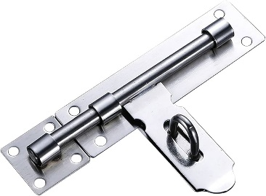
a11 | Pressing Lock with 3 key's: Dimension: 38mm Quality: good quality hard stainless steel | قفل مع 3 مفاتيح الأبعاد: 38 مم الجودة: عالي الجودة من الفولاذ المقاوم للصدأ | No. | 1.00 |  | $-
a12 | Steel handles: Dimension: 100 mm long (internal ) Quality: good quality stainless steel handle, and complete with fixing screws . | ممسك من الفولاذ كاملة مع مسامير التثبيت: الأبعاد: 100مم طول (داخلي) الجودة: ممسك من الفولاذ عالي الجودة المقاوم للصدأ كاملة مع مسامير التثبيت | No | 2.00 |  | $-
B | Roof
b1 | Rafter - Wooden Pole: 50mm x 50mm x4000mm length, Margin of tolerance: Section size: 50mm x50mm (± 5mm) Length: 4000 mm (± 100 mm) Colour: white or brown. Quality: hard quality, heartwood Moisture Level: dry as much as possible with moisture level (if any) must be between 9% to 15%. Shake, Cracks, free of crack as much as possible. (40% max allowed in the bundle) | المرابيع الخشبية مقاس 5*5 سم طول 4 متر: سماحية الابعاد: حجم المقطع: 5 سم × 5 سم, (± 5 مم) الطول: 4 متر (± 100 مم) اللون: أبيض أو بني., الجودة: نوعية صلبة ممتازه نسبة الرطوبة والشقوق: جاف قدر الإمكان مع مستوى رطوبة (إن وجد) يجب أن يكون بين 9% إلى 15%.خالٍ من الشقوق قدر الإمكان. (يُسمح بحد أقصى 40% في الحزمة) | No. | 4.00 |  | $-
b2 | Purline - Wooden Plate: 100mm width x 22mm depth x 4000mm length, Margin of tolerance: Width: 100 mm (±4 mm) Thickness: 22 mm (±2 mm) Length: 4000mm (± 40mm) Colour: white or brown. Quality: hard quality Moisture Level: dry as much as possible with moisture level (if any) must be between 9% to 15%. Shake, Cracks, free of cracks as much as possible. (4% max allowed in the bundle) | الالواح الخشبية مقاس 10*2.2 سم طول 4 متر: سماحية الابعاد: العرض: 10 سم (±4 مم), السماكة: 2.2 سم (±2 مم), الطول: 4 متر (± 40 مم) اللون: أبيض أو بني. الجودة: نوعية صلبة ممتازه نسبة الرطوبة والشقوق: جاف قدر الإمكان مع مستوى رطوبة (إن وجد) يجب أن يكون بين 9% إلى 15%.خالٍ من الشقوق قدر الإمكان. (يُسمح بحد أقصى 4% في الحزمة) | No. | 4.00 |  | $-
b3 | Plastic Sheet(1No.Roof): Dimensions: 4.4x6.6 yard (4x6m) Weight: approx. (3.5 - 4.5) kg Manufacturing: made of woven high-density black polyethylene fibers, with reinforced rims by heat sealing on all sides. Quality: good quality | الطرابيل البلاستك: الأبعاد: (4.4 ±0.4 × 6.6± 0.6 ياردة ) (4×6 متر), الوزن: تقريبًا (3.5 - 4.5) كجم التصنيع: مصنوع من ألياف البولي إيثيلين السوداء عالية الكثافة المنسوجة، مع حواف معززة بالعزل الحراري على جميع الجوانب., الجودة: نوعية جيده | No. | 1.00 |  | $-
b4 | Thermal Insulation Foam: Roll 20m length x1.0m width x15mm thickness. Margin of tolerance: Width: 1000 mm (±10 mm) Thickness: 15 mm (±1 mm) Length: 20m (± 5cm) Colour: Plumbic or Silver. Quality: good quality | العازل الحراري مقاس 20'طول *1 متر عرض * سماكة 15 مم: سماحية الابعاد: العرض: 1 متر (±10 مم), السماكة: 15 مم (±1 مم), الطول: 20 متر (± 5 سم) اللون: رصاصي او فضي., الجودة: نوعية جيده | Roll | 1.00 |  | $-
B | Other Materials
b5 | Nails: Steel galvanized round wire common nail (6D). Length: 2 Inch (50mm), Diameter: 3 mm, Box weight:1.0kg. Quality: good quality | مسامير: مسمار عادي من الأسلاك المستديرة المجلفنة من الفولاذ (6D). الطول: 2 بوصة (50 مم)، القطر: 3 مم، وزن الصندوق: 1.0 كجم. الجودة: جودة جيدة | Box | 1.00 |  | $-
b5 | Metal Fender Washer: Inside Diameter: 5.3MM Margin tolerance: Outer Diameter: 24.5MM (± 3 mm) Inside Diameter: 5.3MM (± 0.3 mm) Thickness: 1.12 MM (± 0.1 mm) Box weight:1.0kg. Type: Metallic. More Details: The inside hole shall be convenient to insert a 2.5" nail easily. | ويسرات معدنية: النوع: حديدية (معدنية ) القطر الخارجي: 24.5 مم (± 3 مم) القطر الداخلي: 5.3 مم (± 0.3 مم) السماكة: 1.12 مم (± 0.1 مم) التعبئة: أما داخل كرتونة أو مشمع بلاستيكي الوزن : 0.50 كجم (± 0.1 كجم) يجب أن يكون الثقب الداخلي مناسبًا لإدخال المسمار 2.5 هنش بسهولة كما باصورة المرفقة | Box | 0.50 |  | $-
b6 | Sisal Rope Length: 30m length Margin of tolerance: Length: 30m (± 0.5 m). Thickness: 5 mm (± 0.1 mm) Type: Natural Fiber | حبل السيزال: طول 30 متر هامش التسامح: الطول: 30 متر (± 0.5 متر). السمك: 5 مم (± 0.1 مم) النوع: ألياف طبيعية | Roll | 1.00 |  | $-
b7 | Nylon Rope Length: 30m length Margin of tolerance: Length: 30m (± 0.5 m). Thickness: 8 mm (± 0.1 mm) Type: Nylon | حبل النايلون: طول : 30 متر هامش التسامح: الطول: 30 متر (± 0.5 متر). السمك: 7 مم (± 0.3 مم) النوع: نايلون | Roll | 1.00 |  | $-
b8 | Nylone Zip Cable Tie: To ( attached thermal insulation to wooden plates/poles). Margin of tolerance: Length: 12-inch (300 mm) (± 10) Width: 4mm, (± 0.5mm) Box: with 100 pcs Heavy Duty Nylon Cable Tie Wire Zip Ties Self Locking Tie Wraps Cable | أربطة كبلات من النايلون (Nylon Zip Cable Tie): - الاستخدام: لتثبيت العزل الحراري على الألواح/الأعمدة الخشبية - الطول: 12 بوصة (300 مم) ±10 مم - العرض: 4 مم ±0.5 مم - العبوة: تحتوي على 100 قطعة - النوع: أربطة قوية من النايلون، مزودة بقفل تلقائي (Heavy Duty, Self-Locking) | Box | 0.50 |  | $-
C | Tools
c1 | Saw: Size: 550 mm blade (± 20 mm ) (22’’) blade (hard point teeth in two different side), Materials: steel Stanley type Blade thickness: 0.90 mm (±0.05mm) Handle: plastic | المنشار: الحجم: شفرة بطول 550 مم (± 20 مم) (22 بوصة) (أسنان ذات نقطة صلبة على جانبين مختلفين)، المواد: فولاذ من نوع ستانلي سمك الشفرة: 0.90 مم (± 0.05 مم) المقبض: بلاستيك | No. | 1.00 |  | $-
c2 | Hammer: Head size: steel head 5.5 inch (13.5cm) (±7 mm) Head type: metal head with finger groove (claw) to remove the nails. Mirror polished, fine polished. Hammer weight (incl. head and handle): 0.650kg (±0.05kg) Materials: carbon steel Handle: Double colour plastic coating fiber glass handle. Handle length: 33 cm (±3cm) | المطرقة: حجم الرأس: رأس فولاذي 5.5 بوصة (13.5 سم) (± 7 مم) نوع الرأس: رأس معدني به أخدود للإصبع (مخلب) لإزالة المسامير. مصقول كالمرآة، مصقول ناعمًا. وزن المطرقة (بما في ذلك الرأس والمقبض): 0.650 كجم (±0.05 كجم) المواد: فولاذ كربوني المقبض: مقبض من الألياف الزجاجية مطلي بالبلاستيك بلونين. طول المقبض: 33 سم (±3 سم) | No. | 1.00 |  | $-
c3 | Pickaxe: Head: Iron head with two pointy edge Size: 48 cm (± 3cm) for digger iron head) | الفأس: الرأس: رأس حديدي بحافتين مدببتين المقاس: 48 سم (±3 سم) لرأس الحفار الحديدي) | No. | 1.00 |  | $-
c4 | Utility knife: Size: 100x18x0.5 mm (±0.06 mm in thickness) Type: steel series. Handle: plastic. | سكين متعدد الأغراض: المقاس: 100x18x0.5 مم (±0.06 مم سمكًا) النوع: سلسلة فولاذية. المقبض: بلاستيك. | No. | 1.00 |  | $-
c5 | Measure Tape Meter: Type: metal measure tape Length: 5m Brand: Good Quality | شريط القياس متر: النوع: شريط قياس معدني الطول: 5م العلامة التجارية: جودة جيدة | No. | 1.00 |  | $-
c6 | Shovel: Type: Wooden stick with metal handle Head width: 300mm (± 30 mm) Head Length: 330mm (± 30 mm) Length: 1000 mm (± 100 mm) Brand: Good Quality | المجرفة: النوع: عصا خشبية بمقبض معدني عرض الرأس: 300مم (± 30مم) طول الرأس: 330مم (± 30مم) الطول: 1000مم (± 100مم) العلامة التجارية: جودة جيدة | No. | 1.00 |  | $-
الإجمالي للماوى الطارى الواحد شاملا التوريد والتركيب في مواقع النازحين |  |  |  |  |  | $-

اجمالي عدد الحقائب المطلوبة من اللوت |  | السعر للحقيبة الواحدة |  |  | الإجمالي لعدد الحقائب بالكامل
 | 242 | $- |  |  | $-
Note: To address the shortage of wooden materials in the local market, some of the specifications were updated according to what avilable in the local market. Moreover, it is allowed to replace item 1a (exceptionally for ESK) with the below specifications: Post - Wooden Pole: 70mm x 70mm x3000mm length, Margin of tolerance: section size: 70mm x 70mm (±2mm) length: 3000 mm (± 30 mm) Colour: white or brown. Quality: hard quality, Moisture Level: dry as much as possible with moisture level (if any) must be between 9% to 15%. Shake, Cracks, free of crack as much as possible. (40% max allowed in the bundle) |  | ملاحظة: لمعالجة النقص في المواد الخشبية في السوق المحلي، تم تحديث بعض المواصفات وفقًا لما هو متاح في السوق. علاوة على ذلك، يُسمح باستبدال البند 1a بالمواصفات التالية: العمود - عمود خشبي: المقاس: 70 مم × 70 مم × طول 3000 مم هامش التفاوت: مقاس المقطع: 70 مم × 70 مم (±2 مم) الطول: 3000 مم (±30 مم) اللون: أبيض أو بني الجودة: خشب صلب مستوى الرطوبة: جاف قدر الإمكان، على أن تكون نسبة الرطوبة (إن وجدت) بين 9% إلى 15% التشقق: خالٍ من التشققات قدر الإمكان (يسمح بحد أقصى 20% من التشقق في الحزمة).
ملاحظات: • المناقصة شاملة التوريد والتركيب في مواقع النازحين في محافظة تعز بحسب الاحتياج وعليه يجب الاخذ بعين الاعتبار ان تكون الاسعار شاملة كافة التكاليف واجور التركيب • على المقاول المتقدم للعطاء احضار عينات لكل المواد المذكورة في جدول الكميات لفحصها. يشرتط على المورد الفائز في المناقصة الاتي : • طباعة شعار المنظمة المانحة وشعار منظمة ديم علي الماوى الانتقالي بعد التركيب في المواقع • طباعه ملصق على جميع القطع المورده ملصق ١٥*١٠ سم للقطع الصغيره و ٣٠*٢١ سم للقطع الكبيرة ملصق حراري شفاف بحسب النموذج (بحيث يتم عمل الملصق فوق القطع الكبيرة والمواد الصغيرة المجمعه في الكراتين)

